Tシャツサイズ一覧
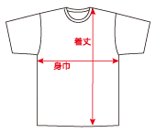
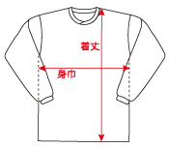
Tシャツ サイズ一覧表 |  |  |  |  |  | ※BF ホームページより

身長目安 |  | 125～ | 130～ | 135～ | 140～ | 150～ | 155～ | 160～ | 170～ | 175～ | 180～
 |  | 135 | 140 | 145 | 150 | 155 | 160 | 170 | 180 | 185 | 190
サイズ |  | 130 | 140 | 150 | SS | S | M | L | LL | 3L | 4L
Tシャツ | 着丈 | 51 | 55 | 59 | 63 | 65 | 67 | 69 | 71 | 73 | 75
 | 身巾 | 41 | 43.5 | 45 | 48 | 50 | 52 | 54 | 56 | 58 | 60
ロングTシャツ | 着丈 | ― | ― | ― | 63 | 65 | 67 | 69 | 71 | 73 | 75
 | 身巾 | ― | ― | ― | 49 | 51 | 53 | 55 | 57 | 59 | 61

